Copertina
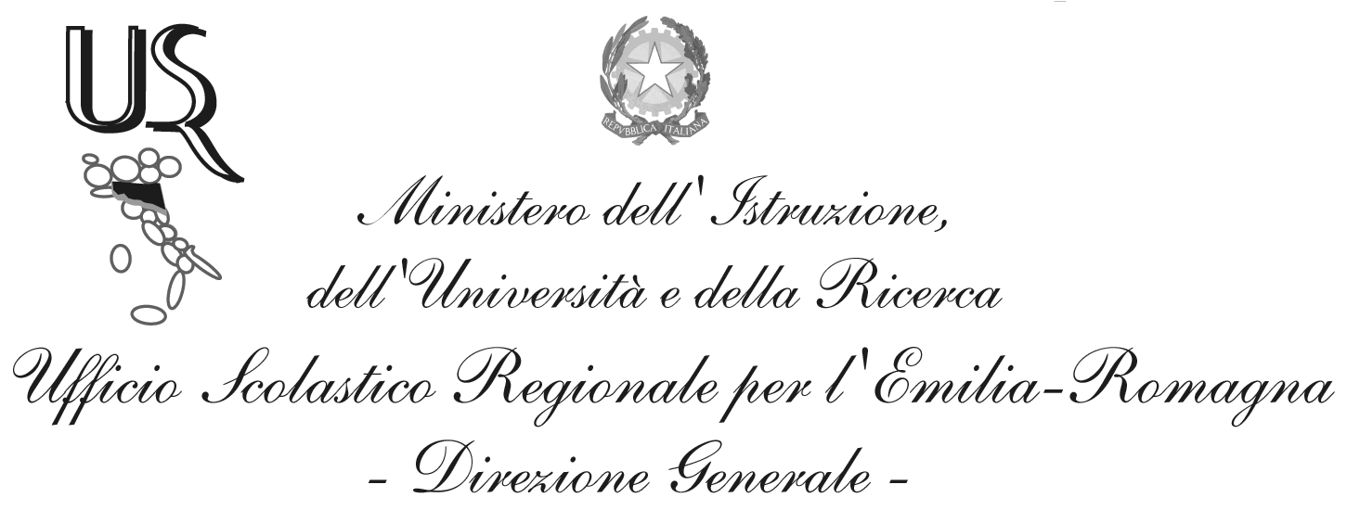
Ufficio I – Funzioni vicarie. Affari generali.
Personale e servizi degli Uffici per funzione. Sistema informativo e nuove tecnologie.

Cruscotto Domande di Iscrizioni on line e dirette

Situazione al giorno: 29-MAR-2015

Fonte dati: portale SIDI del Ministero dell'Istruzione, dell'Università e della Ricerca
Elaborazione dati: Ufficio Scolastico Regionale per l'Emilia-Romagna

Direttore Generale: Stefano Versari
Responsabile del procedimento: Alessandra Manzari, Paola Giannangelo
Tel. 051 3785294 - 343
e-mail: alessandra.manzari1@istruzione.it; paola.giannangelo@istruzione.it

Via de’ Castagnoli, 1 – 40126 – BOLOGNA - Tel: 051/37851
e-mail: direzione-emiliaromagna@istruzione.it
PEC: drer@postacert.istruzione.it
Sito web: www.istruzioneer.it

Grafici
Iscrizioni al primo anno di corso, A.s. 2015/16 al 29/03/2015.
Dal 16/02/2015 le scuole paritarie e dal 09/03/2015 le scuole statali possono inserire le iscrizioni per via diretta sul SIDI.

Totale Domande
Iscrizioni per tipologia
 | Iscrizioni on line | Iscrizioni dirette
 | 114,072 | 4,042

Scuola Primaria
Iscrizioni alla scuola primaria per tempo scuola
 | 24 ore settimanali | 27 ore settimanali | Fino a 30 ore settimanali | Tempo pieno per 40 ore
 | 808 | 12,169 | 6,908 | 20,505

Scuola Secondaria di I grado
Iscrizioni per indirizzo

 | Indirizzo Ordinario | Indirizzo Musicale
 | 36,112 | 2,432

Indirizzo Ordinario - Tipologia di orario
 | Indirizzo ordinario

 | Orario ordinario di 30 ore | Tempo prolungato a 36 ore | Tempo prolungato a 40 ore
 | 33,864 | 1,719 | 529

Indirizzo Musicale - Tipologia di orario
Orario ordinario di 30 ore | 2,259
Tempo prolungato a 36 ore | 128
Tempo prolungato fino a 40 ore | 45

 | Indirizzo musicale
 | Orario ordinario di 30 ore | Tempo prolungato a 36 ore | Tempo prolungato fino a 40 ore
 | 2,259 | 128 | 45

Scuola secondaria di II grado

Iscrizioni per indirizzo

 | Liceo | Tecnico | Professionale *
 | 17,462 | 13,543 | 7,981

Nota*: sono compresi i percorsi IeFP in sussidiarietà

Iscrizioni al liceo
Artistico | 1,549
Classico | 1,358
Internazionale/Europeo | 381
Linguistico | 3,535
Musicale e coreutico | 122
Scientifico | 7,487
Scienze umane | 3,030
 | Indirizzo di tipo liceo
 | Artistico | Classico | Internazionale/Europeo | Linguistico | Musicale e coreutico | Scientifico | Scienze umane
 | 1,549 | 1,358 | 381 | 3,535 | 122 | 7,487 | 3,030

Iscrizioni a percorsi di tipo professionale *
 | Indirizzo di tipo professionale

 | Settore industria e artigianato | Settore Servizi
 | 2,210 | 5,771

Iscrizioni a percorsi di tipo tecnico

 | Indirizzo di tipo tecnico

 | Settore Economico | Settore Tecnologico
 | 5,068 | 8,475

